Betting Decisions
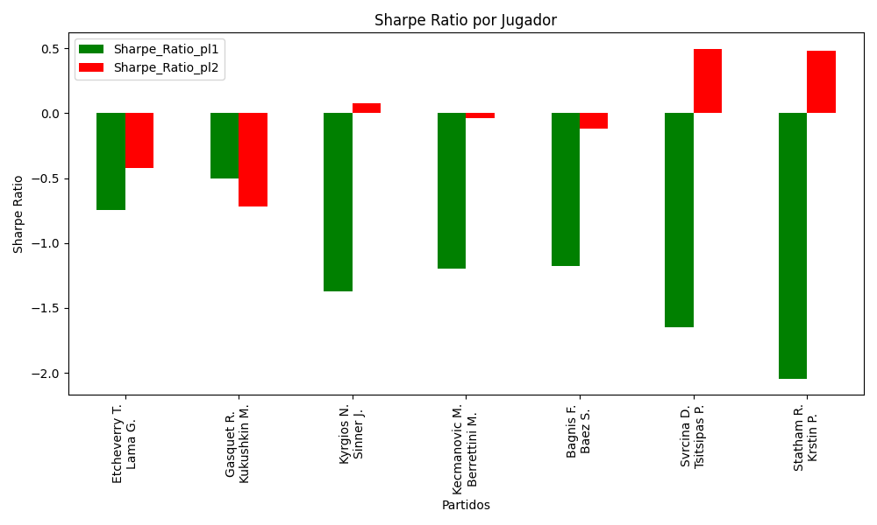
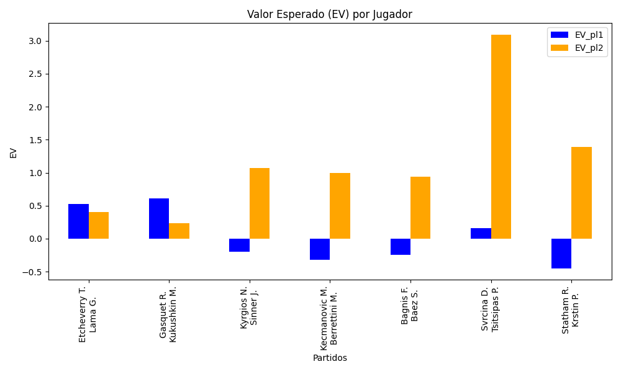
Surface | pl1 | pl1_flag | pl1_hand | pl1_bet | pl2 | pl2_flag | pl2_hand | pl2_bet | Result | DiffProffTime | DiffPts | DiffWeight | DiffHeight | Class | Prob_win_pl1 | Prob_win_pl2 | Accuracy | EV_pl1 | EV_pl2 | Std_Dev_pl1 | Std_Dev_pl2 | Sharpe_Ratio_pl1 | Sharpe_Ratio_pl2 | Best_Bet_EV | Best_Bet | Best_Bet_Sharpe | Prob_Win | Payout | match | Money_to_Bet
clay | Etcheverry T. | ARG | Right-Handed | 1.36 | Lama G. | CHL | Right-Handed | 2.98 | 0 | -6 | 366 | 0 | 16 | 0 | 0.64653417682 | 0.35346582318 | 0.375 | 0.5258206573 | 0.40679397625 | 0.65014221421 | 1.4245763223 | -0.74472835653 | -0.42342836554 | 0.5258206573 | pl1 | -0.74472835653 | 0.64653417682 | 1.36 | Etcheverry T. Lama G. | 5
hard | Gasquet R. | FRA | Right-Handed | 1.62 | Kukushkin M. | KAZ | Right-Handed | 2.22 | 0 | 3 | 396 | 7 | 0 | 0 | 0.6160775921 | 0.3839224079 | 0.375 | 0.61412329131 | 0.23623015343 | 0.78786979572 | 1.0796734238 | -0.50246463419 | -0.71667027226 | 0.61412329131 | pl1 | -0.50246463419 | 0.6160775921 | 1.62 | Gasquet R. Kukushkin M. | 5
hard | Kyrgios N. | AUS | Right-Handed | 1.99 | Sinner J. | ITA | Right-Handed | 1.83 | 0 | 5 | -3002 | 9 | 5 | 1 | 0.26803027392 | 0.73196972608 | 0.375 | -0.19858948099 | 1.0714743248 | 0.88143757685 | 0.81056822394 | -1.3711572013 | 0.075841024848 | 1.0714743248 | pl2 | 0.075841024848 | 0.73196972608 | 1.83 | Kyrgios N. Sinner J. | 5
hard | Kecmanovic M. | SRB | Right-Handed | 2.92 | Berrettini M. | ITA | Right-Handed | 1.41 | 0 | -1 | -4007 | -20 | -13 | 1 | 0.17387578051 | 0.82612421949 | 0.375 | -0.31840694038 | 0.99095936896 | 1.1066876793 | 0.53439370815 | -1.2003449259 | -0.035630342853 | 0.99095936896 | pl2 | -0.035630342853 | 0.82612421949 | 1.41 | Kecmanovic M. Berrettini M. | 5
hard | Bagnis F. | ARG | Left-Handed | 2.63 | Baez S. | ARG | Right-Handed | 1.45 | 0 | 11 | -3643 | 12 | 13 | 1 | 0.20742715231 | 0.79257284769 | 0.375 | -0.24703943712 | 0.94180347684 | 1.0663705584 | 0.58792293142 | -1.1788017095 | -0.115995685 | 0.94180347684 | pl2 | -0.115995685 | 0.79257284769 | 1.45 | Bagnis F. Baez S. | 5
clay | Svrcina D. | CZE | Right-Handed | 1.04 | Tsitsipas P. | GRC | Right-Handed | 8.5 | 0 | -2 | 236 | -8 | -7 | 0 | 0.56955390915 | 0.43044609085 | 0.375 | 0.16188997466 | 3.0892378631 | 0.51494416554 | 4.2086782761 | -1.6469941444 | 0.49403582947 | 3.0892378631 | pl2 | 0.49403582947 | 0.43044609085 | 8.5 | Svrcina D. Tsitsipas P. | 10
clay | Statham R. | NZL | Right-Handed | 1.79 | Krstin P. | SRB | Right-Handed | 1.98 | 0 | 9 | -158 | 0 | -5 | 1 | 0.19784464924 | 0.80215535076 | 0.375 | -0.44801342862 | 1.3904229453 | 0.71309013428 | 0.78878126586 | -2.044641145 | 0.48229206465 | 1.3904229453 | pl2 | 0.48229206465 | 0.80215535076 | 1.98 | Statham R. Krstin P. | 65

Monte Carlo Summary
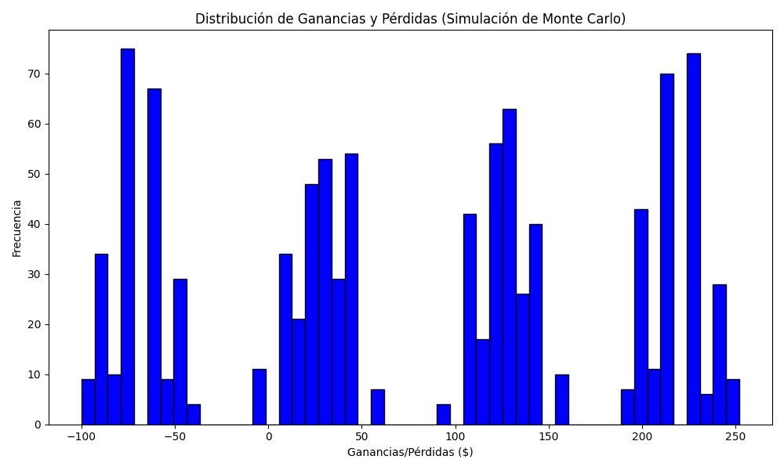
Promedio de Ganancia/Pérdida | Mediana de Ganancia/Pérdida | Ganancia/Pérdida Máxima | Ganancia/Pérdida Mínima | Probabilidad de Ganancia (>0)
77.6256 | 105.5 | 252.05 | -100 | 0.502

